상품제안서
다용도 페트 보틀 5종 | 상품코드: S44701

 |  |  |  |  |  |  | 02-713-8555 | www.synergygift.co.kr
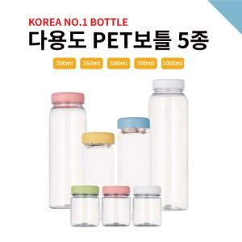

【상세/제작정보】 | <p><span style="font-size: 14pt;">※ 개별 인박스 없음(벌크출고)</span></p><p><span style="font-size: 14pt;">※ 200ml 진행희망시 별도 문의바랍니다.</span></p>

【인쇄/포장옵션】 | 실크 / 포장불가능

【공급단가】 | 수량 | 100~ | 300~ | 500~ | 1,000~ | 3,000~
*VAT별도 | 350ml | 700원 | 670원 | 650원 | 620원 | 600원
 | 500ml | 770원 | 740원 | 710원 | 680원 | 660원
 | 700ml | 890원 | 860원 | 830원 | 800원 | 760원
 | 1000ml | 1,030원 | 990원 | 960원 | 920원 | 880원

【상품 URL】 | https://www.synergygift.co.kr:443/src/goods_detail.php?gdno=44701

